Obra
RESUMO
 |  | Projeto | Marena
 |  | Empresa | XPCon
 |  | Revisão | R02 - 30/05/2025
QUADRO DE ÁREAS

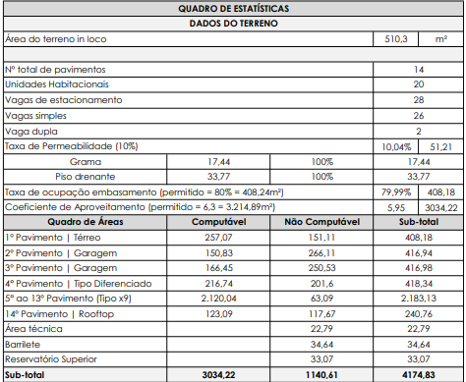
 | Descrição | Unidade |  | Quantidade | Imagens
 | MESES DE OBRA | MÊS |  | 33.00
 | ÁREA DO TERRENO | M² |  | 510.30
 | ÁREA CONSTRUÍDA | M² |  | 4,174.83
 | NÚMERO DE UNIDADES HABITACIONAIS | UN |  | 20.00
 | NÚMERO DE UNIDADES COMERCIAIS | UN |  | -
 | ÁREA PRIVATIVA | M² |  | 2,231.49
 | NÚMERO DE PAVIMENTOS | UN |  | 14.00
 | Térreo | M² |  | 408.18
 | Garagem G1 | M² |  | 416.94
 | Garagem G2 | M² |  | 416.98
 | Tipo Diferenciado | M² |  | 418.34
 | Tipo (x9) | M² |  | 2,183.13
 | Rooftop | M² |  | 240.76
 | Área Técnica | M² |  | 22.79
 | Barrilete | M² |  | 34.64
 | Reservatório Superior | M² |  | 33.07

 | ETAPA | VALOR ORÇADO | % | VALOR / m²
 | GERENCIAMENTO TÉCNICO E ADMINISTRATIVO | R$1,863,691.19 | 13.42% | R$446.41
 | MOVIMENTAÇÃO DE TERRA | R$96,431.56 | 0.69% | R$23.10
 | INFRAESTRUTURA | R$1,074,827.10 | 7.74% | R$257.45
 | SUPRAESTRUTURA | R$2,805,252.84 | 20.21% | R$671.94
 | PAREDES E PAINÉIS | R$756,309.89 | 5.45% | R$181.16
 | IMPERMEABILIZAÇÃO E TRATAMENTOS | R$258,270.51 | 1.86% | R$61.86
 | INSTALAÇÕES ELÉTRICAS, HIDRÁULICAS, GLP E PREVENTIVAS | R$1,561,456.83 | 11.25% | R$374.02
 | EQUIPAMENTOS E SISTEMAS ESPECIAIS | R$482,585.96 | 3.48% | R$115.59
 | REVESTIMENTOS INTERNOS DE PAREDE | R$558,904.90 | 4.03% | R$133.87
 | REVESTIMENTOS E ACABAMENTOS INTERNOS EM TETO | R$267,746.82 | 1.93% | R$64.13
 | PISOS E PAVIMENTAÇÕES | R$695,036.52 | 5.01% | R$166.48
 | SISTEMAS DE PINTURA INTERNA | R$489,145.93 | 3.52% | R$117.17
 | ESQUADRIAS, VIDROS E FERRAGENS | R$1,270,747.79 | 9.15% | R$304.38
 | LOUÇAS E METAIS | R$170,550.25 | 1.23% | R$40.85
 | COBERTURA | R$108,775.43 | 0.78% | R$26.06
 | REVESTIMENTOS E ACABAMENTOS DE FACHADA | R$561,394.15 | 4.04% | R$134.47
 | SERVIÇOS COMPLEMENTARES | R$743,046.77 | 5.35% | R$177.98
 | IMPREVISTOS E CONTINGÊNCIAS | R$119,004.83 | 0.86% | R$28.51
 | TOTAL | R$13,883,179.26 | 100% | R$3,325.45
 | CUB/SC | R$2,923.52 | May-25 | 1,14 CUB

Ger_Tec e Adm
PLANILHA DE ORÇAMENTO

PROJETO: |  | Marena |  |  |  |  |  | REVISÃO: | DATA
EMPRESA: |  | XPCon |  |  |  |  |  | R02 - 30/05/2025 | 2024-02-14
GERENCIAMENTO EXECUTIVO
Atalho | NIVEL | Item | Descrição | Unidade | Quant. | Preço un | Total | Considerações | Situação
 | CÉLULA CONSTRUTIVA | 01 | SERVIÇOS TÉCNICOS |  |  |  | 410,864.82 |  | -
 | ETAPA | 01.001 | ESTUDOS, PROJETOS, CONSULTORIA E ENSAIOS |  |  |  | 297,869.38 |  | -
 | SUBETAPA | 01.001.001 | Estudos |  |  |  | 34,545.67
 | SUBETAPA | 01.001.002 | Projetos |  |  |  | 208,968.66
 | SUBETAPA | 01.001.003 | Consultorias |  |  |  | 22,500.00
 | SUBETAPA | 01.001.004 | Ensaios |  |  |  | 31,855.05
 | ETAPA | 01.002 | CONSUMOS, TAXAS E DOCUMENTOS |  |  |  | 112,995.44 |  | -
 | SUBETAPA | 01.002.001 | Licenciamentos, Taxas, Impostos, Aprovações e Seguros |  |  |  | 95,599.05
 | SUBETAPA | 01.002.002 | Documentos |  |  |  | 17,396.40
 | CÉLULA CONSTRUTIVA | 02 | SERVIÇOS INICIAIS |  |  |  | 1,121,371.37
 | ETAPA | 02.001 | SEGURANÇA, MEIO AMBIENTE E SAÚDE |  |  |  | 232,840.31
 | SUBETAPA | 02.001.001 | Segurança do Trabalho |  |  |  | 55,800.00
 | SUBETAPA | 02.001.002 | Equipamentos de proteção de canteiro |  |  |  | 117,954.39
 | SUBETAPA | 02.001.003 | Meio Ambiente |  |  |  | 59,085.92
 | ETAPA | 02.002 | ADMINISTRAÇÃO E CANTEIRO DE OBRA |  |  |  | 888,531.06
 | SUBETAPA | 02.002.001 | Equipe de Gestão e Apoio |  |  |  | 528,960.00
 | SUBETAPA | 02.002.002 | Despesas de Consumo e Manutenção |  |  |  | 113,758.09
 | SUBETAPA | 02.002.003 | Instalações Provisórias de Canteiro de Obra |  |  |  | 221,676.65
 | SUBETAPA | 02.002.004 | Ligações Provisórias |  |  |  | 10,008.79
 | SUBETAPA | 02.002.005 | Serviços Iniciais |  |  |  | 14,127.54
 | CÉLULA CONSTRUTIVA | 03 | EQUIPAMENTOS |  |  |  | 331,455.00
 | ETAPA | 03.001 | EQUIPAMENTOS |  |  |  | 331,455.00
 | SUBETAPA | 03.001.001 | Equipamentos de Obra |  |  |  | 331,455.00
 |  |  | TOTAL |  |  |  | 1,863,691.19
 |  |  |  |  |  | 1,863,691.19 | CÉLULA CONSTRUTIVA
 |  |  |  |  |  | 1,863,691.19 | ETAPA
 |  |  |  |  |  | 1,863,691.19 | SUBETAPA
 |  |  |  |  |  | 1,863,691.19 | SERVIÇO
 |  |  |  |  |  | 1,863,691.19 | OBRA

Ger_Executivo
PLANILHA DE ORÇAMENTO

PROJETO: |  | Marena |  |  |  |  |  | REVISÃO: | DATA
EMPRESA: |  | XPCon |  |  |  |  |  | R02 - 30/05/2025 | 2025-02-14
GERENCIAMENTO EXECUTIVO
Atalho | NIVEL | Item | Descrição | Unidade | Quant. | Preço un | Total | Considerações | Situação
 | CÉLULA CONSTRUTIVA | 01 | MOVIMENTAÇÃO DE TERRA |  |  |  | 96,431.56
 | CÉLULA CONSTRUTIVA | 02 | INFRAESTRUTURA |  |  |  | 1,074,827.10
 | CÉLULA CONSTRUTIVA | 03 | SUPRAESTRUTURA |  |  |  | 2,805,252.84
 | CÉLULA CONSTRUTIVA | 04 | ALVENARIAS E VEDAÇÕES |  |  |  | 756,309.89
 | CÉLULA CONSTRUTIVA | 05 | IMPERMEABILIZAÇÃO E TRATAMENTOS |  |  |  | 258,270.51
 | CÉLULA CONSTRUTIVA | 06 | SISTEMAS E INSTALAÇÕES HIDROSSANITÁRIAS E DRENAGEM |  |  |  | 525,521.97
...

Ensaios
RESUMO
 |  | Projeto | Marena
 |  | Empresa | XPCon
 |  | Revisão | R02 - 30/05/2025
ENSAIOS
Item | Descrição/Especificação | Unid. | V. Unit. (R$) | Qtde. | V. Total (R$) | Observações
 | CONTROLE TECNOLÓGICO - CONCRETO |  |  |  | 23,820.00
1 | Laudo e ART | vb | R$ 1,450.00 | 1.00 | R$ 1,450.00
2 | Controle Tecnologico Infraestrutura - Coleta materiais da obra | unid. | R$ 20.00 | 120.00 | R$ 2,400.00 | 4 CPs por caminhão betoneira de 8m³
3 | Controle Tecnologico Contenção - Coleta materiais da obra | unid. | R$ 20.00 | 0.00 | R$ - | 4 CPs por caminhão betoneira de 8m³
4 | Controle Tecnologico Supraestrutura - Coleta materiais da obra | unid. | R$ 20.00 | 524.00 | R$ 10,480.00 | 4 CPs por caminhão betoneira de 8m³
3 | Controle Tecnológico - Ensaio de concreto endurecido/grouth - compressão simples / Detalhe: Concreto | cps | R$ 12.50 | 644.00 | R$ 8,050.00
4 | Determinação do módulo de deformação tangente inicial (Eci) (módulo de elasticidade), Incluindo Avaliação Estática dos Resultados (NBR 8522 e NBR 12655) | ensaio | R$ 480.00 | 3.00 | R$ 1,440.00 | A cada 5 pav. (e quando houver troca de fornecedor)
 | ENSAIOS PARA ARGAMASSA DE REVESTIMENTO (FACHADA) |  |  |  | 1,260.00
1 | Ensaio de arrancamento de argamassa de revestimento Determinação da aderencia a tração | ensaios | R$ 1,260.00 | 1.00 | R$ 1,260.00 | 1 ensaio por torre
 |  | SUBTOTAL: |  |  | R$25,080.00

EPCs
Obra | Marena
Empresa | XPCon
Revisão | R02 - 30/05/2025 |  |  |  | Guia pavimentos
Equipamentos de proteção coletiva |  |  |  |  | Pavimento | Área | Perímetro | Pé Direito | GC
Bandejas de proteção
 |  |  |  |  | Térreo | 408.18 | 85.80 | 3.06
 | Descrição | Unidade | Quantidade | Imagem formulário | G1 | 416.94 | 85.80 | 2.88
 | Perímetro de projeção embasamento | m | 85.80 |  | G2 | 416.98 | 85.80 | 3.06
 | Perímetro de projeção Primária tipo 1 | m | 42.35 |  | Diferenciado | 418.34 | 85.80 | 3.08 | 26.5
 | Perímetro de projeção torre tipo 1 | m | 65.70 |  | Tipo 1 | 242.57 | 65.70 | 3.06 | 25.82
 | Bandeja de proteção primária | m | 128.15 |  | Tipo 2 | 242.57 | 65.70 | 3.06 | 25.82
 | Bandeja de proteção secundária | m | 65.70 |  | Tipo 3 | 242.57 | 65.70 | 3.06 | 25.82
 | * Considerado as informações do Projeto de Segurança |  |  |  | Tipo 4 | 242.57 | 65.70 | 3.06 | 25.82
Guarda - corpo de vãos |  |  |  |  | Tipo 5 | 242.57 | 65.70 | 3.06 | 25.82
 |  |  |  |  | Tipo 6 | 242.57 | 65.70 | 3.06 | 25.82
 | Descrição | Unidade | Quantidade | Imagem formulário | Tipo 7 | 242.57 | 65.70 | 3.06 | 25.82
 | Perímetro de vãos | m | 304.11 |  | Tipo 8 | 242.57 | 65.70 | 3.06 | 25.82
 | Guarda - corpo de vãos | m | 304.11 |  | Tipo 9 | 242.57 | 65.70 | 3.06 | 25.82
 |  |  |  |  | Rooftop | 240.76 | 65.70 | 3.06 | 45.23
Guarda - corpo de desforma |  |  |  |  | Cobertura | 22.79 | 64.70 | 2.88
 |  |  |  |  | Barrilete | 34.64 | 25.96 | 1.80
 | Descrição | Unidade | Quantidade | Imagem formulário | Reservatório | 33.07 | 25.96 | 2.10
 | Perímetro de projeção da torre | m | 65.70
 | Repetições de pavimentos** | un | 4.00
 | Proteção de periferia pós desforma torre com escora metálica, travessões e tela | m | 262.80

Fechamento removível de vãos em madeira |  |  |  | Considerado a retirada do guarda corpo de desforma após 4 pavimentos
 |  |  |  |  | FACHADA | 3334.464
 | Descrição | Unidade | Quantidade | Imagem formulário
 | Área das portas de elevadores | m2 | 5.51
 | Quantidade de elevadores | un | 1.00
 | Quantidade de portas de elevadores | un | 14.00
 | Fechamento removível de vãos em madeira | m2 | 77.14

Tela fachadeira

 | Descrição | Unidade | Quantidade | Imagem formulário
 | Area da fachada | m² | 3,334.46
 | Tela fachadeira | m2 | 3,334.46

SLQA

 | Descrição | Unidade | Quantidade | Imagem formulário
 | Perímetro de projeção da torre 1 | m | 65.70
 | Altura de cobrimento da tela | un
 | SLQA | m | -

Tapume
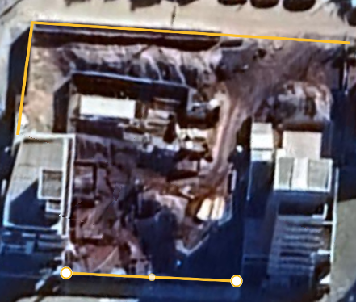
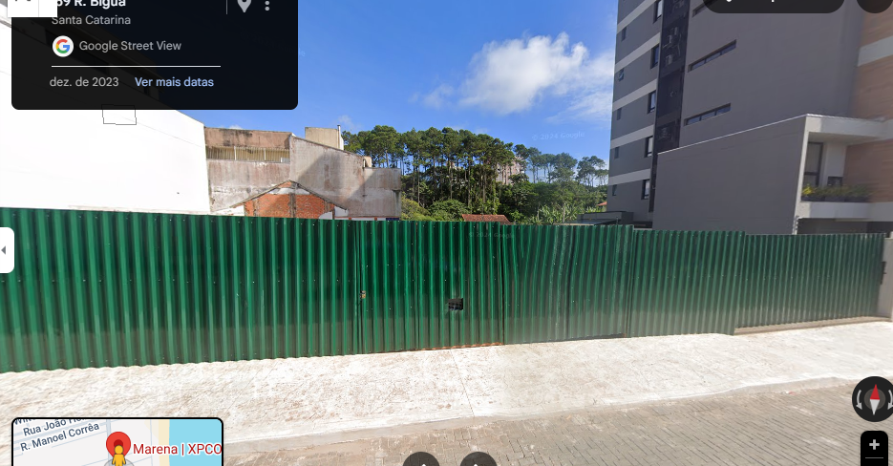
 | Descrição | Unidade | Quantidade | Imagem formulário
 | Perímetro de encontro com pavimentação | m | 91.23
 | Altura do tapume | m | 2.40
 | Tapume | m2 | 218.95

Linha de Vida

 | Descrição | Unidade | Quantidade | Imagem formulário
 | Perímetro de Pavimentos | m | 262.80
 | Linha de Vida | m | 262.80

CANTEIRO
Obra | Marena
Empresa | XPCon
Revisão | R02 - 30/05/2025 |  |  |  |  |  |  | Número de funcionários |  |  |  | Produtividade média (h/m2)
Instalações de canteiro |  |  |  |  |  |  |  | Área construída | 6,601.28 |  |  | A.C/prazo | 235.76

Instalações de canteiro |  |  |  |  |  |  |  | Prazo da obra | 28.00 | meses |  | Pm | 49 | h/m2
 |  |  |  |  |  |  |  | NF | 65.00 | funcionários
 | Descrição | Unidade | Quantidade |  |  |  |  | Pavimentos | 10.00
 | Produtividade média | m2 / mês | 126.51 |  |  |  |  | Equipe administrativa | 5.00 | funcionários
 | Pm | h/m2 | 49.00
 | Numero de funcionários | un | 35.00
 | Equipe administrativa | un | 4.00 | INFORMADO |  |  |  | Barracão interno | 347.62
 | Pontos de água e esgoto | un | 2.00 | 20 funcionários/ponto |  |  |  | Externo | 139.05
 | Bebedouro | un | 3.00 | 1 / 5 pav.
 | Ferramentas | R$ | R$ 28,000.00 | 800,00/func. |  |  |  |  | 486.67
 | EPI | R$ | R$ 19,500.00 | 500,00/func.
 | Banheiro | un | 2.00 | 1/20 func |  |  |  | Área refeitório | 1.00 | m²/funcionários
 |  |  |  |  |  |  |  |  | 65.00 | m²
Mobiliário de canteiro
 |  |  |  |  |  |  |  | Área de vestiário | 1.50 | m²/funcionários
 | Descrição | Unidade | Quantidade | Custo unitário | Custo total |  |  |  | 97.50 | m²
 | Cadeira | un | 4.00 | 200.00 | 800.00
 | Mesa | un | 1.00 | 1,000.00 | 1,000.00
 | Ar condicionado | un | 1.00 | 5,000.00 | 5,000.00
 | Armário | m | 1.00 | 900.00 | 900.00
 | Escrivaninha | un | 4.00 | 800.00 | 3,200.00
 | TOTAL |  |  |  | 10,900.00
 | Descrição | Unidade | Quantidade | Custo unitário | Custo total
 | Computador pessoal | un | 3.00 | 6,500.00 | 19,500.00
 | Impressora | un | 1.00 | 2,000.00 | 2,000.00
 | Roteador | un | 2.00 | 500.00 | 1,000.00
 | TOTAL |  |  |  | 22,500.00 |  |  | Área sanitários | 4.00 | m²

Instalações Provisórias (central de aço, formas, argamassa, almoxarifado geral, construções temporárias) |  |  |  |  |  |  |  | área lavatório | 2.40 | m²
 |  |  |  |  |  |  |  | Área de chuveiros | 5.60 | m²
 | Descrição | Unidade | Será utilizado | Quantidade | Custo unitário | Custo total | CONFORME PROJETOS DE CANTEIRO
 | Central de aço | m2 | Sim | 42.40 | 115.48 | 4,896.56 | TÉRREO
 | Central de fôrmas | m2 | Sim | 26.00 | 115.48 | 3,002.61 | TÉRREO
 | Central de Argamassa | m2 | Sim | 22.50 | 115.48 | 2,598.41 | TÉRREO
 | Armazenamento de Aço | m2 | Sim | 31.60 | 201.22 | 6,358.71 | TÉRREO
 | Descarte de materiais | m2 | Sim | 15.40 | 201.22 | 3,098.86 | TÉRREO
 | Armazenamento de blocos* | m2 | Não | - | 201.22 | -
 | Armazenamento de contramarcos* | m2 | Não | - | 201.22 | -
 | Armazenamento de portas e rodapés* | m2 | Não | - | 201.22 | -
 | Armazenamento de esquadrias* | m2 | Não | - | 201.22 | -
 | Armazenamento de TUBULAÇÕES* | m2 | Sim | 12.00 | 201.22 | 2,414.70 | G2
 | Armazenamento para estoque geral* | m2 | Sim | 59.20 | 201.22 | 11,912.51 | TÉRREO
 | Construções temporárias | m2 | Sim | 59.32 | 272.88 | 16,186.96 | Em apartamentos - Diferenciado
 | Almoxarifado geral | m2 | Sim | 62.80 | 272.88 | 17,136.57 | Almoxarifado + Escritório G2
 | Depósito Empreiteiro | m2 | Sim | 15.30 | 201.22 | 3,078.74 | G2
 | Lava Rodas | m2 | Não | - | - | -
 | TOTAL |  |  |  |  | 70,684.63
 |  |  |  |  |  |  |  | área lavatório | - | m²
 | * Itens de acabamentos nos pavimentos prontos
 |  |  |  |  |  |  |  | Área de chuveiros | - | m²
Sinalização

 | Descrição | Unidade | Será utilizado | Quantidade | Custo unitário | Custo total
 | Placa indicativa fixada na estrutura por pregos | VB | Não |  |  | - |  | Escritório | 8.00 | m²/pessoa
 | Placa indicativa fixada em totem | VB | Não |  |  | - |  |  | 40.00 | m²
 | Instalação de sinalizador noturno | VB | Não |  |  | -
 | Sinalização com fita fixada em cone | VB | Sim | 1.00 | #REF! | #REF! |  | Almoxarifado | 100.00 | m2
 | Sinalização com fita fixada na estrutura amarrada | VB | Não |  |  | -
 | TOTAL |  |  |  |  | #REF! |  | Ferramentas | 52,000.00 | 800 por funcionário

 |  |  |  |  |  |  |  | EPI | 32,500.00 | 500,00 por funcionário | Considerando entrega de 2 uniformes, capacete, bota, óculos e cinto

 |  |  |  |  |  |  |  | Banheiro | 1.00 | para cada | 20 | pessoas
 |  |  |  |  |  |  |  |  | 4.00

Estacas
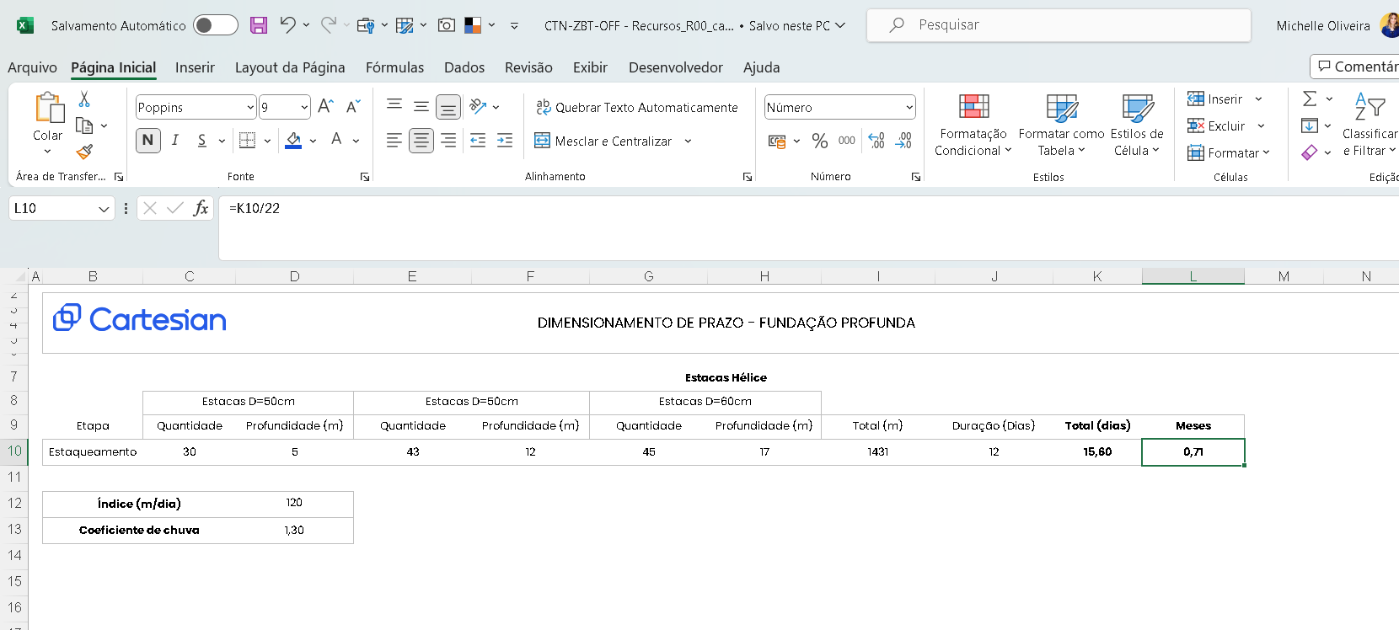
RESUMO
 | Projeto | Marena
 | Empresa | XPCon
 | Revisão | R00 - Jenifer Kunsler - 11/02/25

ITEM | TIPO | QUANT | DIMENSÕES UNITÁRIAS |  |  |  | TOTAL | ESCAV | BOTA-FORA | CONCRETO |  | QUANTIDADE POR ITEM CA-50 |  |  |  | TAXA AÇO
 |  |  | C. Topo | C. Apoio | Ø peça | H |  |  |  |  |  |  |  |  |  | KG/M3
 |  |  | m | m | m | m | m | m3 | m3 | m3 | TIPO | 6.3 | 12.5 | 20.0 | Total | 905.00
PROJETO: XPC-RBG-BSDE-FUN-0001
FUNDAÇÃO PROFUNDA | Hélice diam 40 cm | 18 |  | 30.0000 | 0.40 | 30.00 | 540.00 | 67.86 | 88.22 | 67.86 | 40 MPa | 538.00 | 367.00 | 3,335.00 | 4,240.00 | 9.61
FUNDAÇÃO PROFUNDA | Hélice diam 60 cm | 44 |  | 30.0000 | 0.60 | 30.00 | 1,320.00 | 373.22 | 485.19 | 373.22 | 40 MPa
TOTAL GERAL | Arrasamento | 62 |  |  |  |  | 1,860.00 | 441.08 | 573.40 | 441.08 |  | 538.00 | 367.00 | 3,335.00 |  | 9.61
OBSERVAÇÕES: |  |  |  |  | Hélice diam 35 cm | 0.35 | 0.00 |  |  | 0.00 | 20 MPa
 |  |  |  |  | Hélice diam 40 cm | 0.4 | 540.00 |  |  | 0.00 | 25 MPa
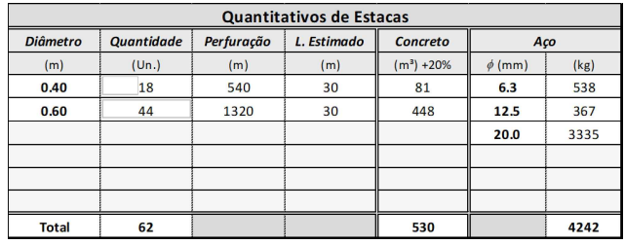
 |  |  |  |  | Hélice diam 50 cm | 0.5 | 0.00 |  |  | 0.00 | 30 MPa
 |  |  |  |  | Hélice diam 60 cm | 0.6 | 1,320.00 |  |  | 0.00 | 35 MPa
 |  |  |  |  | Hélice diam 70 cm | 0.7 | 0.00 |  |  | 441.08 | 40 MPa | PROJETO | 441.67 | M³
 |  |  |  |  | Hélice diam 80 cm | 0.8 | 0.00 |  |  | 0.00 | .... MPa
 |  |  |  |  | Hélice diam 90 cm | 0.9 | 0.00 |  |  | 0.00 | .... MPa
 |  |  |  |  | E.P. Hélice diam 70 cm | 0.7 | 0.00 |  |  | 0.00 | .... MPa
 |  |  |  |  | - |  | 0.00 |  |  | 0.00 | .... MPa

CUSTO
*proposta salva no drive

Fundação Rasa
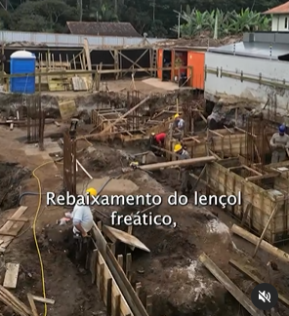
 |  | Projeto: | Marena
 |  | Empresa: | XPCon
 |  | Revisão: | R02 - 30/05/2025
FUNDAÇÃO RASA
BLOCOS QUADRADOS RETANGULARES
ITEM |  |  |  | QUANT | Dimensões Unitárias - m |  |  | Adição |  | Quantidade de Serviços |  |  |  |  |  |  |  |  |  |  |  | Detalhe Típico
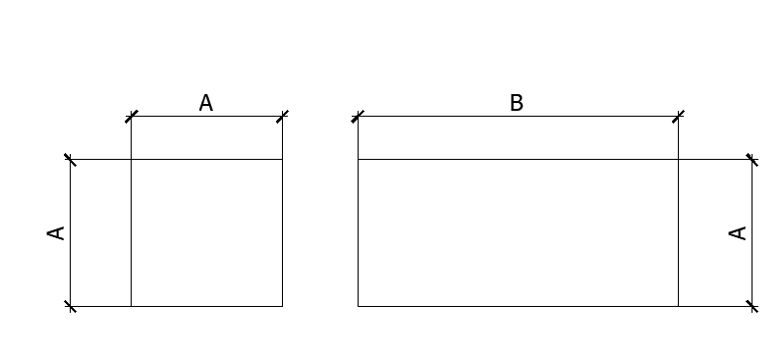
 |  |  |  |  | LARGURA | COMPR | ALTURA | largura | altura | Escav | Apiloam | Reaterro | Bota-fora | Lastro |  |  | Fôrma | Imperm | Concreto | Tipo
 |  |  |  |  | A | B | C | m | m | m3 | m2 | m3 | m3 | esp | m3 | m3 | m2 | m2 | m3
PROJETO: E1037J-01_R01-Blocos de Fundação |  |  |  |  |  |  |  |  |  |  |  |  |  |  | Brita | Concreto
TOTAL GERAL - BLOCOS QUADRADOS RETANGULARES |  |  |  |  |  |  |  |  |  | 346.85 | 43.98 | 286.16 | 78.90 |  | 0.00 | 2.20 | 124.02 | 226.71 | 60.69
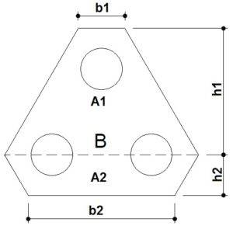
BLOCOS TRIANGULARES |  |  |  |  |  |  |  |  |  |  |  |  |  |  |  |  |  |  |  |  |  | Detalhe Típico
ITEM | QUANT | LADO 1 DO BLOCO | LADO 2 DO BLOCO | LADO 3 DO BLOCO | LADO 4 DO BLOCO | LADO 5 DO BLOCO | ALTURA DO BLOCO | Adição |  | Quantidade de Serviços
 | R | h1 + h2 | h2 | B | b2 | b1 | Hb | largura | altura | Escav | Apiloam | Reaterro | Bota-fora | Lastro |  |  | Fôrma | Imperm | Concreto | Tipo
 | UD | m | m | m | m | m | m | m | m | m3 | m2 | m3 | m3 | esp | m3 | m3 | m2 | m2 | m3
PROJETO: E1037J-01_R01-Blocos de Fundação |  |  |  |  |  |  |  |  |  |  |  |  |  |  | Brita | Concreto
TOTAL GERAL - BLOCOS TRIANGULARES |  |  |  |  |  |  |  |  |  | 173.80 | 29.53 | 122.21 | 67.07 |  | 0.00 | 2.70 | 82.65 | 0.00 | 51.59
FORMAS DIFERENTES |  |  |  |  |  |  |  |  |  |  |  |  |  |  |  |  |  |  |  |  |  | Detalhe Típico
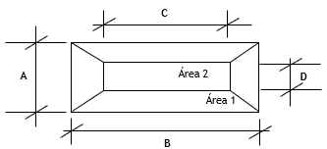
ITEM |  |  |  | Quant. | Dimensões Unitárias - m |  |  | Adição |  | Quantidade de Serviços
 |  |  |  |  | AREA | Perímetro | H | largura | altura | Escav | Apiloam | Reaterro | Bota-fora | Lastro |  |  | Fôrma | Imperm | Concreto | Tipo
 |  |  |  |  | m2 | m | m | m | m | m3 | m2 | m3 | m3 | esp | m3 | m3 | m2 | m2 | m3
PROJETO: |  |  |  |  |  |  |  |  |  |  |  |  |  |  | Brita | Concreto
TOTAL GERAL - FORMAS DIFERENTES |  |  |  |  |  |  |  |  |  | 229.41 | 16.24 | 214.05 | 19.96 |  | - | 0.81 | 57.21 | - | 15.35
VIGAS EQUILÍBRIO
ITEM |  |  | Quant. | Dimensões Unitárias - m |  |  |  | Adição |  | Quantidade de Serviços
 |  |  |  | LARG | COMP | ALT |  | largura | altura | Escav | Apiloam | Reaterro | Bota-fora | Lastro |  |  | Fôrma | Imperm | Concreto | Tipo
 |  |  |  | A | C | B | lados | m | m | m3 | m2 | m3 | m3 | esp | m3 | m3 | m2 | m2 | m3
PROJETO: |  |  |  |  |  |  |  |  |  |  |  |  |  |  | Brita | Concreto
TOTAL GERAL - VIGAS EQUILÍBRIO |  |  |  |  |  |  |  |  |  | 96.27 | 16.58 | 86.25 | 13.03 |  | 0.00 | 0.83 | 34.53 | 51.11 | 10.02
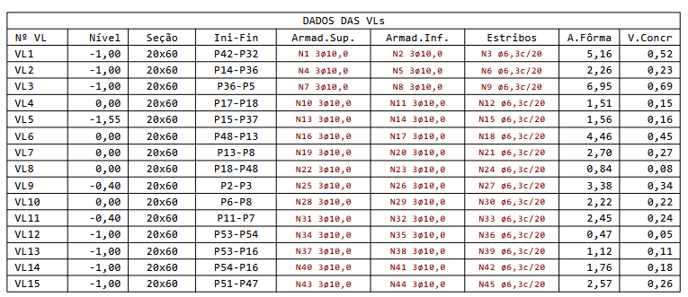
VIGAS LIGAÇÃO
ITEM |  |  | Quant. | Dimensões Unitárias - m |  |  |  | Adição |  | Quantidade de Serviços
 |  |  |  | LARG | COMP | ALT |  | largura | altura | Escav | Apiloam | Reaterro | Bota-fora | Lastro |  |  | Fôrma | Imperm | Concreto | Tipo
 |  |  |  | A | C | B | lados | m | m | m3 | m2 | m3 | m3 | esp | m3 | m3 | m2 | m2 | m3
PROJETO: |  |  |  |  |  |  |  |  |  |  |  |  |  |  | Brita | Concreto
VL1 |  |  | 1 | 0.20 | 4.30 | 0.60 | 2 | 0.60 | 1.00 | 5.50 | 0.86 | 4.99 | 0.67 | 0.05 |  | 0.04 | 5.16 | 6.02 | 0.52 | 35 Mpa
VL2 |  |  | 1 | 0.20 | 1.88 | 0.60 | 2 | 0.60 | 1.00 | 2.41 | 0.38 | 2.18 | 0.29 | 0.05 |  | 0.02 | 2.26 | 2.63 | 0.23 | 35 Mpa
VL3 |  |  | 1 | 0.20 | 5.83 | 0.60 | 2 | 0.60 | 1.00 | 7.46 | 1.17 | 6.76 | 0.91 | 0.05 |  | 0.06 | 7.00 | 8.16 | 0.70 | 35 Mpa
VL4 |  |  | 1 | 0.20 | 1.31 | 0.60 | 2 | 0.60 | 0.00 | 0.63 | 0.26 | 0.47 | 0.20 | 0.05 |  | 0.01 | 1.57 | 1.83 | 0.16 | 35 Mpa
VL5 |  |  | 1 | 0.20 | 1.34 | 0.60 | 2 | 0.60 | 1.55 | 2.30 | 0.27 | 2.14 | 0.21 | 0.05 |  | 0.01 | 1.61 | 1.88 | 0.16 | 35 Mpa
VL6 |  |  | 1 | 0.20 | 3.66 | 0.60 | 2 | 0.60 | 0.00 | 1.76 | 0.73 | 1.32 | 0.57 | 0.05 |  | 0.04 | 4.39 | 5.12 | 0.44 | 35 Mpa
VL7 |  |  | 1 | 0.20 | 2.19 | 0.60 | 2 | 0.60 | 0.00 | 1.05 | 0.44 | 0.79 | 0.34 | 0.05 |  | 0.02 | 2.63 | 3.07 | 0.26 | 35 Mpa
VL8 |  |  | 1 | 0.20 | 0.76 | 0.60 | 2 | 0.60 | 0.00 | 0.36 | 0.15 | 0.27 | 0.12 | 0.05 |  | 0.01 | 0.91 | 1.06 | 0.09 | 35 Mpa
VL9 |  |  | 1 | 0.20 | 2.82 | 0.60 | 2 | 0.60 | 0.40 | 2.26 | 0.56 | 1.92 | 0.44 | 0.05 |  | 0.03 | 3.38 | 3.95 | 0.34 | 35 Mpa
VL10 |  |  | 1 | 0.20 | 1.85 | 0.60 | 2 | 0.60 | 0.00 | 0.89 | 0.37 | 0.67 | 0.29 | 0.05 |  | 0.02 | 2.22 | 2.59 | 0.22 | 35 Mpa
VL11 |  |  | 1 | 0.20 | 2.04 | 0.60 | 2 | 0.60 | 0.40 | 1.63 | 0.41 | 1.39 | 0.32 | 0.05 |  | 0.02 | 2.45 | 2.86 | 0.24 | 35 Mpa
VL12 |  |  | 1 | 0.20 | 0.39 | 0.60 | 2 | 0.60 | 1.00 | 0.50 | 0.08 | 0.45 | 0.06 | 0.05 |  | 0.00 | 0.47 | 0.55 | 0.05 | 35 Mpa
VL13 |  |  | 1 | 0.20 | 0.98 | 0.60 | 2 | 0.60 | 1.00 | 1.25 | 0.20 | 1.14 | 0.15 | 0.05 |  | 0.01 | 1.18 | 1.37 | 0.12 | 35 Mpa
VL14 |  |  | 1 | 0.20 | 1.53 | 0.60 | 2 | 0.60 | 1.00 | 1.96 | 0.31 | 1.77 | 0.24 | 0.05 |  | 0.02 | 1.84 | 2.14 | 0.18 | 35 Mpa
VL15 |  |  | 1 | 0.20 | 1.78 | 0.60 | 2 | 0.60 | 1.00 | 2.28 | 0.36 | 2.06 | 0.28 | 0.05 |  | 0.02 | 2.14 | 2.49 | 0.21 | 35 Mpa
TOTAL GERAL - VIGAS LIGAÇÃO |  |  |  |  |  |  |  |  |  | 32.25 | 6.53 | 28.33 | 5.09 |  | 0.00 | 0.33 | 39.19 | 45.72 | 3.92
PILARS ARRANQUE
ITEM |  |  | Quant. | Dimensões Unitárias - m |  |  |  | Adição |  | Quantidade de Serviços
 |  |  |  | LARG | COMP | ALT | Forma | largura | altura | Escav | Apiloam | Reaterro | Bota-fora | Lastro |  |  | Fôrma | Imperm | Concreto | Tipo
 |  |  |  | A | C | B | lados | m | m | m3 | m2 | m3 | m3 | esp | m3 | m3 | m2 | m2 | m3
PROJETO: |  |  |  |  |  |  |  |  |  |  |  |  |  |  | Brita | Concreto
 |  |  | 2 |  |  |  | 4 | 0.60 |  | 0.00 | 0.00 | 0.00 | 0.00 | 0.10 |  | 0.00 | 0.00 | 0.00 | 0.00 | 45 Mpa
 |  |  | 3 |  |  |  | 4 | 0.60 |  | 0.00 | 0.00 | 0.00 | 0.00 | 0.10 |  | 0.00 | 0.00 | 0.00 | 0.00 | 45 Mpa
 |  |  | 1 |  |  |  | 4 | 0.60 |  | 0.00 | 0.00 | 0.00 | 0.00 | 0.10 |  | 0.00 | 0.00 | 0.00 | 0.00 | 45 Mpa
 |  |  | 1 |  |  |  | 4 | 0.60 |  | 0.00 | 0.00 | 0.00 | 0.00 | 0.10 |  | 0.00 | 0.00 | 0.00 | 0.00 | 45 Mpa
 |  |  | 1 |  |  |  | 4 | 0.60 |  | 0.00 | 0.00 | 0.00 | 0.00 | 0.10 |  | 0.00 | 0.00 | 0.00 | 0.00 | 45 Mpa
 |  |  | 1 |  |  |  | 4 | 0.60 |  | 0.00 | 0.00 | 0.00 | 0.00 | 0.10 |  | 0.00 | 0.00 | 0.00 | 0.00 | 45 Mpa
 |  |  | 1 |  |  |  | 4 | 0.60 |  | 0.00 | 0.00 | 0.00 | 0.00 | 0.10 |  | 0.00 | 0.00 | 0.00 | 0.00 | 45 Mpa
 |  |  | 1 |  |  |  | 4 | 0.60 |  | 0.00 | 0.00 | 0.00 | 0.00 | 0.10 |  | 0.00 | 0.00 | 0.00 | 0.00 | 45 Mpa
 |  |  | 1 |  |  |  | 4 | 0.60 |  | 0.00 | 0.00 | 0.00 | 0.00 | 0.10 |  | 0.00 | 0.00 | 0.00 | 0.00 | 45 Mpa
 |  |  | 1 |  |  |  | 4 | 0.60 |  | 0.00 | 0.00 | 0.00 | 0.00 | 0.10 |  | 0.00 | 0.00 | 0.00 | 0.00 | 45 Mpa
TOTAL GERAL - PILARS ARRANQUE |  |  |  |  |  |  |  |  |  | 0.00 | 0.00 | 0.00 | 0.00 |  | 0.00 | 0.00 | 0.00 | 0.00 | 0.00
DUTO E CISTERNA
ITEM |  |  | Dimensões Unitárias - m |  |  |  | FORMA | Adição |  | ESCAV | APILOA | REATER | BOTA FORA |  | LASTRO | LASTRO | FORMA | IMPERM | CONCRETO
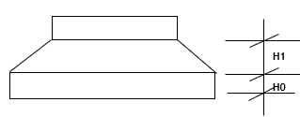
 |  | QUANT | Área Externa | Perímetro Externo | ALT | Espessura Parede |  | largura | altura |  |  |  |  | Lastro
 |  |  | A | C | B | Esp | lados | m | m | m3 | m2 | m3 | m3 | esp | m3 | m3 | m2 | m2 | m3 | TIPO
PROJETO |  |  |  |  |  |  |  |  |  |  |  |  |  |  | Brita | Concreto
DUTO |  | 1 |  |  |  |  | 2 | 0.60 |  | 0.00 | 0.00 | 0.00 | 0.00 | 0.10 |  | 0.00 | 0.00 | 0.00 | 0.00
CISTERNA |  | 1 |  |  |  |  | 2 | 0.60 |  | 0.00 | 0.00 | 0.00 | 0.00 | 0.10 |  | 0.00 | 0.00 | 0.00 | 0.00 | 35 Mpa
 |  | 1 |  |  |  |  | 2 | 0.60 |  | 0.00 | 0.00 | 0.00 | 0.00 | 0.10 |  | 0.00 | 0.00 | 0.00 | 0.00
 |  | 1 |  |  |  |  | 2 | 0.60 |  | 0.00 | 0.00 | 0.00 | 0.00 | 0.10 |  | 0.00 | 0.00 | 0.00 | 0.00
TOTAL GERAL - DUTO E CISTERNA |  |  |  |  |  |  |  |  |  | 0.00 | 0.00 | 0.00 | 0.00 |  | 0.00 | 0.00 | 0.00 | 0.00 | 0.00
VIGAS BALDRAME
ITEM |  |  | Quant. | Dimensões Unitárias - m |  |  |  | Adição |  | Quantidade de Serviços
 |  |  |  | LARG | COMP | ALT |  | largura | altura | Escav | Apiloam | Reaterro | Bota-fora | Lastro |  |  | Fôrma | Imperm | Concreto | Tipo
 |  |  |  | A | C | B | lados | m | m | m3 | m2 | m3 | m3 | esp | m3 | m3 | m2 | m2 | m3
PROJETO: |  |  |  |  |  |  |  |  |  |  |  |  |  |  | Brita | Concreto
V1A, V1B, V1C |  |  | 1 | 0.14 | 16.86 | 0.60 | 2 | 0.60 | 0.15 | 9.36 | 2.36 | 7.94 | 1.84 | 0.05 |  | 0.12 |  | 2.36 | 1.42 | 35 Mpa
V1D, V1E |  |  | 1 | 0.14 | 8.86 | 1.00 | 2 | 0.60 | 0.15 | 7.54 | 1.24 | 6.30 | 1.61 | 0.05 |  | 0.06 |  | 1.24 | 1.24 | 35 Mpa
V6A,V6B,VC6 |  |  | 1 | 0.14 | 6.12 | 0.60 | 2 | 0.60 | 0.15 | 3.40 | 0.86 | 2.88 | 0.67 | 0.05 |  | 0.04 |  | 0.86 | 0.51 | 35 Mpa
V6D |  |  | 1 | 0.14 | 4.04 | 1.00 | 2 | 0.60 | 0.15 | 3.44 | 0.57 | 2.87 | 0.74 | 0.05 |  | 0.03 |  | 0.57 | 0.57 | 35 Mpa
V7A,V7B,V7C |  |  | 1 | 0.14 | 9.68 | 1.60 | 2 | 1.20 | 0.15 | 22.70 | 1.36 | 20.53 | 2.82 | 0.05 |  | 0.07 |  | 1.36 | 2.17 | 35 Mpa
V7D |  |  | 1 | 0.14 | 1.62 | 1.75 | 2 | 1.20 | 0.15 | 4.12 | 0.23 | 3.73 | 0.52 | 0.05 |  | 0.01 |  | 0.23 | 0.40 | 35 Mpa
V8A |  |  | 1 | 0.14 | 5.25 | 0.60 | 2 | 0.60 | 0.15 | 2.91 | 0.74 | 2.47 | 0.57 | 0.05 |  | 0.04 |  | 0.74 | 0.44 | 35 Mpa
V11A |  |  | 1 | 0.14 | 5.81 | 1.60 | 2 | 1.20 | 0.15 | 13.62 | 0.81 | 12.32 | 1.69 | 0.05 |  | 0.04 |  | 0.81 | 1.30 | 35 Mpa
V10A+V10B, V14A |  |  | 2 | 0.14 | 3.90 | 0.75 | 2 | 0.60 | 0.00 | 4.33 | 1.09 | 3.51 | 1.06 | 0.05 |  | 0.05 |  | 0.55 | 0.82 | 35 Mpa
V12A |  |  | 1 | 0.14 | 1.62 | 0.75 | 2 | 0.60 | 0.15 | 1.08 | 0.23 | 0.91 | 0.22 | 0.05 |  | 0.01 |  | 0.23 | 0.17 | 35 Mpa
V16A, V16C |  |  | 1 | 0.14 | 7.41 | 0.60 | 2 | 0.60 | 0.15 | 4.11 | 1.04 | 3.49 | 0.81 | 0.05 |  | 0.05 |  | 1.04 | 0.62 | 35 Mpa
V16B |  |  | 1 | 0.14 | 2.00 | 0.20 | 2 | 0.60 | 0.15 | 0.52 | 0.28 | 0.46 | 0.07 | 0.05 |  | 0.01 |  | 0.28 | 0.06 | 35 Mpa
V14B |  |  | 1 | 0.14 | 11.94 | 0.60 | 2 | 0.60 | 0.15 | 6.63 | 1.67 | 5.62 | 1.30 | 0.05 |  | 0.08 |  | 1.67 | 1.00 | 35 Mpa
V18A |  |  | 1 | 0.14 | 1.90 | 0.75 | 2 | 0.60 | 0.15 | 1.27 | 0.27 | 1.07 | 0.26 | 0.05 |  | 0.01 |  | 0.27 | 0.20 | 35 Mpa
V20 |  |  | 1 | 0.14 | 11.93 | 0.60 | 2 | 0.60 | 0.15 | 6.62 | 1.67 | 5.62 | 1.30 | 0.05 |  | 0.08 |  | 1.67 | 1.00 | 35 Mpa
V21A |  |  | 1 | 0.15 | 1.63 | 1.60 | 2 | 1.20 | 0.15 | 3.85 | 0.24 | 3.46 | 0.51 | 0.05 |  | 0.01 |  | 0.24 | 0.39 | 35 Mpa
V21B |  |  | 1 | 0.15 | 2.00 | 0.20 | 2 | 0.60 | 0.15 | 0.52 | 0.30 | 0.46 | 0.08 | 0.05 |  | 0.02 |  | 0.30 | 0.06 | 35 Mpa
V23A |  |  | 1 | 0.14 | 6.27 | 0.60 | 2 | 0.60 | 0.15 | 3.48 | 0.88 | 2.95 | 0.69 | 0.05 |  | 0.04 |  | 0.88 | 0.53 | 35 Mpa
V25A |  |  | 1 | 0.14 | 3.49 | 0.60 | 2 | 0.60 | 0.15 | 1.94 | 0.49 | 1.64 | 0.38 | 0.05 |  | 0.02 |  | 0.49 | 0.29 | 35 Mpa
V26A |  |  | 1 | 0.14 | 15.19 | 0.60 | 2 | 0.60 | 0.15 | 8.43 | 2.13 | 7.15 | 1.66 | 0.05 |  | 0.11 |  | 2.13 | 1.28 | 35 Mpa
 |  |  | 1 |  |  |  | 2 | 0.60 | 0.15 | 0.00 | 0.00 | 0.00 | 0.00 | 0.05 |  | 0.00 |  | 0.00 | 0.00 | 35 Mpa
 |  |  | 1 |  |  |  | 2 | 0.60 | 0.15 | 0.00 | 0.00 | 0.00 | 0.00 | 0.05 |  | 0.00 |  | 0.00 | 0.00 | 35 Mpa
 |  |  | 1 |  |  |  | 2 | 0.60 | 0.15 | 0.00 | 0.00 | 0.00 | 0.00 | 0.05 |  | 0.00 |  | 0.00 | 0.00 | 35 Mpa
 |  |  | 1 |  |  |  | 2 | 0.60 | 0.15 | 0.00 | 0.00 | 0.00 | 0.00 | 0.05 |  | 0.00 |  | 0.00 | 0.00 | 35 Mpa
 |  |  | 1 |  |  |  | 2 | 0.60 | 0.15 | 0.00 | 0.00 | 0.00 | 0.00 | 0.05 |  | 0.00 |  | 0.00 | 0.00 | 35 Mpa
 |  |  | 1 |  |  |  | 2 | 0.60 | 0.15 | 0.00 | 0.00 | 0.00 | 0.00 | 0.05 |  | 0.00 |  | 0.00 | 0.00 | 35 Mpa
 |  |  | 1 |  |  |  | 2 | 0.60 | 0.15 | 0.00 | 0.00 | 0.00 | 0.00 | 0.05 |  | 0.00 |  | 0.00 | 0.00 | 35 Mpa
 |  |  | 1 |  |  |  | 2 | 0.60 | 0.15 | 0.00 | 0.00 | 0.00 | 0.00 | 0.05 |  | 0.00 |  | 0.00 | 0.00 | 35 Mpa
 |  |  | 1 |  |  |  | 2 | 0.60 | 0.15 | 0.00 | 0.00 | 0.00 | 0.00 | 0.05 |  | 0.00 |  | 0.00 | 0.00 | 35 Mpa
 |  |  | 1 |  |  |  | 2 | 0.60 | 0.15 | 0.00 | 0.00 | 0.00 | 0.00 | 0.05 |  | 0.00 |  | 0.00 | 0.00 | 35 Mpa
 |  |  | 1 |  |  |  | 2 | 0.60 | 0.15 | 0.00 | 0.00 | 0.00 | 0.00 | 0.05 |  | 0.00 |  | 0.00 | 0.00 | 35 Mpa
 |  |  | 1 |  |  |  | 2 | 0.60 | 0.15 | 0.00 | 0.00 | 0.00 | 0.00 | 0.05 |  | 0.00 |  | 0.00 | 0.00 | 35 Mpa
 |  |  | 1 |  |  |  | 2 | 0.60 | 0.15 | 0.00 | 0.00 | 0.00 | 0.00 | 0.05 |  | 0.00 |  | 0.00 | 0.00 | 35 Mpa
 |  |  |  |  |  |  | 2 | 0.60 | 0.15 | 0.00 | 0.00 | 0.00 | 0.00 | 0.05 |  | 0.00 |  | 0.00 | 0.00 | 35 Mpa
TOTAL GERAL - VIGAS BALDRAME |  |  |  |  |  |  |  |  |  | 109.87 | 18.44 | 0.00 | 0.00 |  | 0.00 | 0.92 | 0.00 | 0.00
LAJE FUNDAÇÃO
 |  |  |  | Dimensões Unitárias - m |  |  |  | FORMA | Lona | Escav | Apiloam | Reaterro | Bota-fora | Lastro |  |  | FORMA | Imperm | CONCRETO | Tipo | LAJE / MOLDE
 |  |  | ÁREA | QUANT | ÁREA | PERÍMETRO | ALT | COEF | m2 | m3 | m2 | m3 | m3 | esp | m3 | m3 | UNIT | m2 | m3 |  | TIPO | UNIT | TOTAL
PROJETO: |  |  |  |  |  |  |  |  |  |  |  |  |  |  | Brita | Concreto
 |  |  |  | 1 |  |  |  | 1.00 | 0.00 |  |  |  |  | 0.05 | 0.00 |  | 0.00 | 0.00 | 0.00 | 20 Mpa | MOLDADA IN LOCO
 |  |  |  | 1 |  |  |  | 1.00 | 0.00 |  |  |  |  | 0.05 | 0.00 |  | 0.00 | 0.00 | 0.00 | 20 Mpa | MOLDADA IN LOCO
 |  |  |  | 1 |  |  |  | 1.00 | 0.00 |  |  |  |  | 0.05 | 0.00 |  | 0.00 | 0.00 | 0.00 | 20 Mpa | MOLDADA IN LOCO
 |  |  |  | 1 |  |  |  | 1.00 | 0.00 |  |  |  |  | 0.05 | 0.00 |  | 0.00 | 0.00 | 0.00 | 20 Mpa | MOLDADA IN LOCO
TOTAL GERAL - LAJE FUNDAÇÃO |  |  |  |  |  |  |  |  | - |  |  |  |  |  | - | - | - | - | - |  |  | - | -

 |  |  | RESUMO | Lona | Escavação | Apiolamento | Reaterro | Bota Fora | Lastro brita | Lastro Concreto | Forma | Imperm. | 20 Mpa | 30 Mpa | 35 Mpa | 40 Mpa | 45 Mpa
 |  |  |  | m2 | m3 | m2 | m3 | m3 | m3 | m3 | m2 | m2 | m3 | m3 | m3 | m3 | m3
 |  |  | Blocos |  | 878.57 | 112.86 | 737.00 | 184.05 | - | 6.87 | 337.59 | 323.54 | - | - | 141.58 | - | -
 |  |  | Baldrames |  | 109.87 | 18.44 | - | - | - | 0.92 | - | - | - | - | 14.46 | - | -
 |  |  | Laje Fundação | - | 81.64 | - | 15.38 | 66.26 | - | 20.41 | - | - | - | - | - | - | -
- |  |  | TOTAL GERAL - | - | 1,070.08 | 131.29 | 752.37 | 250.31 | - | 28.20 | 337.59 | 323.54 | - | - | 156.04 | - | -
-

Infraestrutura
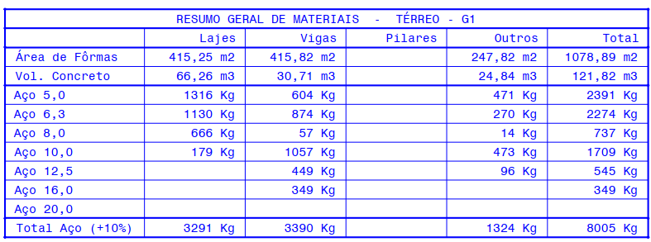
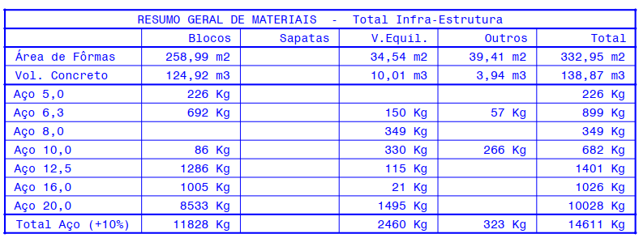
RESUMO
 | Projeto | Marena
 | Empresa | XPCon
 | Revisão | R00
ARMAÇÃO FUNDAÇÃO DIRETA
ITEM |  | QUANT | CA-60 | QUANTIDADE POR ITEM CA-50 |  |  |  |  |  |  | Forma | Concreto C35
 |  |  | 5.0 | 6.3 | 8.0 | 10.0 | 12.5 | 16.0 | 20.0 | Total | m² | m³
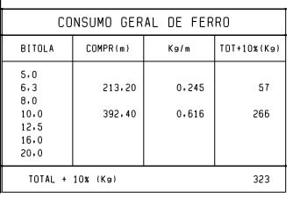
PROJETO: Resumo Geral de Materiais - E1037J-00.DW4 - rev02 + E1037J-01_R01-Blocos de Fundação (TF) |  |  |  |  |  |  |  |  |  |  | 1,164.01 | 235.84
BLOCOS |  | 1 | 226 | 692.00 | 0.00 | 86.00 | 1,286.00 | 1,005.00 | 8,533.00 | 11,828.00 | 258.99 | 124.92
VIGA EQUILÍBRIO |  | 1 | 0 | 150.00 | 349.00 | 330.00 | 115.00 | 21.00 | 1,495.00 | 2,460.00 | 34.54 | 10.01
OUTROS (VIGAS DE LIGAÇÃO) |  | 1 | 0 | 57.00 | 0.00 | 266.00 | 0.00 | 0.00 | 0.00 | 323.00 | 39.41 | 3.94
VIGAS DE FUNDAÇÃO |  | 1 | 604 | 874.00 | 57.00 | 1,057.00 | 449.00 | 349.00 |  | 3,390.00 | 415.82 | 30.71
LAJE DE FUNDAÇÃO |  | 1 | 1,316 | 1,130.00 | 666.00 | 179.00 |  |  |  | 3,291.00 | 415.25 | 66.26
 | TOTAL |  | 2,146.00 | 2,903.00 | 1,072.00 | 1,918.00 | 1,850.00 | 1,375.00 | 10,028.00 | 21,292.00 | 1,164.01 | 235.84

Supraestrutura
RESUMO
 |  |  | Projeto | Marena
 |  |  | Empresa | XPCon
 |  |  | Origem | Resumo Geral de Materiais - E1037J-00.DW4 - 17/10/24
 |  |  | Revisão | R00 - Patricia Bragato
SUPRAESTRUTURA
ITEM | 5 | 6.3 | 8 | 10 | 12.5 | 16 | 20 | 25 | Aço | Q92 | Q138 | Concreto C35 | Forma | Area | Enchimento EPS |  | Cubetas Atex 800
 | kgf | kgf | kgf | kgf | kgf | kgf | kgf | kgf | kgf | kgf | kgf | (m³) | (m²) | (m²) | 50x50x15 | 50x50x20 | Forma Inteira 80x80x20 | Meia Forma 40x80x20
TÉRREO - G1 | 471.00 | 270.00 | 14.00 | 473.00 | 96.00 | 0.00 | 0.00 | 0.00 | 1,324.00 | 0.00 | 0.00 | 24.84 | 247.82 | 0.00 | 0.00
Outros (Rampas e Escadas) | 471.00 | 270.00 | 14.00 | 473.00 | 96.00 |  |  |  | 1,324.00 |  |  | 24.84 | 247.82 |  |  |  | - | -
2º PAVIMENTO - G2 | 2,159.00 | 1,595.00 | 159.00 | 1,147.00 | 964.00 | 646.00 | 2,427.00 | 0.00 | 9,097.00 | 0.00 | 0.00 | 110.32 | 1,105.78 | 0.00 | 0.00
Pilares | 313.00 | - | - | - | 575.00 | 548.00 | 2,296.00 | - | 3,732.00 |  |  | 19.41 | 239.35 |  | - | - | - | -
Vigas | 306.00 | 504.00 | 89.00 | 650.00 | 309.00 | 98.00 | 131.00 | - | 2,087.00 |  |  | 20.57 | 313.99 |  | - | - | - | -
Lajes | 1,122.00 | 826.00 | 56.00 | 52.00 | - | - | - | - | 2,056.00 | - | - | 45.43 | 301.89 |  | - | - | - | -
Outros (?) | 418.00 | 265.00 | 14.00 | 445.00 | 80.00 | - | - | - | 1,222.00 |  |  | 24.91 | 250.55 |  | - | - | - | -
3º PAVIMENTO - G3 | 1,664.00 | 1,761.00 | 644.00 | 1,558.00 | 934.00 | 797.00 | 2,400.00 | 0.00 | 9,758.00 | 0.00 | 0.00 | 100.28 | 972.66 | 0.00 | 0.00
Pilares | 279.00 | - | - | - | 454.00 | 524.00 | 2,162.00 | - | 3,419.00 |  |  | 15.71 | 191.57 |  | - | - | - | -
Vigas | 308.00 | 783.00 | 286.00 | 621.00 | 475.00 | 273.00 | 238.00 | - | 2,984.00 |  |  | 28.00 | 405.04 |  | - | - | - | -
Lajes | 1,074.00 | 954.00 | 358.00 | 665.00 | - | - | - | - | 3,051.00 | - |  | 53.40 | 344.47 |  | - | - | - | -
Outros (?) | 3.00 | 24.00 | - | 272.00 | 5.00 | - | - | - | 304.00 |  |  | 3.17 | 31.58 |  | - | - | - | -
4º PAVIMENTO - LAZER | 1,564.00 | 2,965.00 | 351.00 | 1,174.00 | 900.00 | 956.00 | 2,800.00 | 0.00 | 10,710.00 | 0.00 | 0.00 | 108.77 | 1,046.40 | 0.00 | 0.00
Pilares | 248.00 | - | 85.00 | 9.00 | 460.00 | 421.00 | 2,732.00 |  | 3,955.00 |  |  | 15.93 | 192.63 |  | - | - | - | -
Vigas | 439.00 | 868.00 | 35.00 | 622.00 | 434.00 | 535.00 | 68.00 | - | 3,001.00 |  |  | 27.34 | 411.80 |  | - | - | - | -
Lajes | 874.00 | 2,073.00 | 231.00 | 284.00 | - | - | - | - | 3,462.00 | - |  | 62.71 | 415.39 |  | - | - | - | -
Outros (?) | 3.00 | 24.00 | - | 259.00 | 6.00 | - | - | - | 292.00 |  |  | 2.79 | 26.58 |  | - | - | - | -
TIPO 1 | 575.00 | 665.00 | 514.00 | 737.00 | 807.00 | 1,021.00 | 1,962.00 | 0.00 | 6,281.00 | 0.00 | 0.00 | 55.52 | 562.42 | 0.00 | 0.00
Pilares | 189.00 | - | - | - | 117.00 | 639.00 | 1,637.00 | - | 2,582.00 |  |  | 11.52 | 139.12 |  | - | - | - | -
Vigas | 214.00 | 433.00 | 16.00 | 243.00 | 321.00 | 376.00 | 325.00 | - | 1,928.00 |  |  | 14.67 | 187.65 |  | - | - | - | -
Lajes | 169.00 | 208.00 | 498.00 | 494.00 | 110.00 | - | - | - | 1,479.00 | - |  | 26.54 | 209.07 |  | - | - | - | -
Outros (?) | 3.00 | 24.00 | - | - | 259.00 | 6.00 |  |  | 292.00 |  |  | 2.79 | 26.58 |  | - | - | - | -
TIPO 2 | 599.00 | 726.00 | 301.00 | 1,056.00 | 633.00 | 1,117.00 | 1,270.00 | 0.00 | 5,702.00 | 0.00 | 0.00 | 55.21 | 573.08 | 0.00 | 0.00
Pilares | 183.00 | - | - | - | 117.00 | 799.00 | 1,131.00 | - | 2,230.00 |  |  | 10.90 | 133.78 |  | - | - | - | -
Vigas | 216.00 | 432.00 | 8.00 | 269.00 | 336.00 | 318.00 | 139.00 | - | 1,718.00 |  |  | 14.33 | 198.17 |  | - | - | - | -
Lajes | 197.00 | 270.00 | 293.00 | 528.00 | 174.00 | - | - | - | 1,462.00 | - |  | 27.19 | 214.55 |  | - | - | - | -
Outros (?) | 3.00 | 24.00 | - | 259.00 | 6.00 | - | - | - | 292.00 |  |  | 2.79 | 26.58 |  | - | - | - | -
TIPO 3 | 551.00 | 681.00 | 293.00 | 1,056.00 | 641.00 | 1,203.00 | 695.00 | 0.00 | 5,120.00 | 0.00 | 0.00 | 55.21 | 573.08 | 619.90 | 0.00
Pilares | 183.00 |  |  | - | 125.00 | 885.00 | 556.00 |  | 1,749.00 |  |  | 10.90 | 133.78 |  | - | - | - | -
Vigas | 168.00 | 387.00 | - | 269.00 | 336.00 | 318.00 | 139.00 | - | 1,617.00 |  |  | 14.33 | 198.17 |  | - | - | - | -
Lajes | 197.00 | 270.00 | 293.00 | 528.00 | 174.00 | - | - | - | 1,462.00 | - |  | 27.19 | 214.55 |  | - | - | - | -
Outros (?) | 3.00 | 24.00 | - | 259.00 | 6.00 | - | - | - | 292.00 |  |  | 2.79 | 26.58 |  | - | - | - | -
TIPO 4 | 599.00 | 726.00 | 301.00 | 1,056.00 | 641.00 | 1,203.00 | 695.00 | 0.00 | 5,221.00 | 0.00 | 0.00 | 55.21 | 573.08 | 0.00 | 0.00
Pilares | 183.00 | - | - | - | 125.00 | 885.00 | 556.00 | - | 1,749.00 |  |  | 10.90 | 133.78 |  | - | - | - | -
Vigas | 216.00 | 432.00 | 8.00 | 269.00 | 336.00 | 318.00 | 139.00 | - | 1,718.00 |  |  | 14.33 | 198.17 |  | - | - | - | -
Lajes | 197.00 | 270.00 | 293.00 | 528.00 | 174.00 | - | - | - | 1,462.00 | - |  | 27.19 | 214.55 |  | - | - | - | -
Outros (?) | 3.00 | 24.00 | - | 259.00 | 6.00 | - | - | - | 292.00 |  |  | 2.79 | 26.58 |  | - | - | - | -
TIPO 5 | 599.00 | 726.00 | 301.00 | 1,056.00 | 641.00 | 1,203.00 | 695.00 | 0.00 | 5,221.00 | 0.00 | 0.00 | 55.21 | 573.08 | 0.00 | 0.00
Pilares | 183.00 | - | - | - | 125.00 | 885.00 | 556.00 | - | 1,749.00 |  |  | 10.90 | 133.78 |  | - | - | - | -
Vigas | 216.00 | 432.00 | 8.00 | 269.00 | 336.00 | 318.00 | 139.00 | - | 1,718.00 |  |  | 14.33 | 198.17 |  | - | - | - | -
Lajes | 197.00 | 270.00 | 293.00 | 528.00 | 174.00 | - | - | - | 1,462.00 | - |  | 27.19 | 214.55 |  | - | - | - | -
Outros (?) | 3.00 | 24.00 | - | 259.00 | 6.00 | - | - | - | 292.00 |  |  | 2.79 | 26.58 |  | - | - | - | -
TIPO 6 | 599.00 | 726.00 | 301.00 | 1,056.00 | 979.00 | 728.00 | 139.00 | 0.00 | 4,528.00 | 0.00 | 0.00 | 55.21 | 573.08 | 0.00 | 0.00
Pilares | 183.00 | - | - | - | 463.00 | 410.00 | - | - | 1,056.00 |  |  | 10.90 | 133.78 |  | - | - | - | -
Vigas | 216.00 | 432.00 | 8.00 | 269.00 | 336.00 | 318.00 | 139.00 | - | 1,718.00 |  |  | 14.33 | 198.17 |  | - | - | - | -
Lajes | 197.00 | 270.00 | 293.00 | 528.00 | 174.00 | - | - | - | 1,462.00 | - |  | 27.19 | 214.55 |  | - | - | - | -
Outros (?) | 3.00 | 24.00 | - | 259.00 | 6.00 |  |  |  | 292.00 |  |  | 2.79 | 26.58 |  | - | - | - | -
TIPO 7 | 599.00 | 726.00 | 301.00 | 1,056.00 | 934.00 | 702.00 | 139.00 | 0.00 | 4,457.00 | 0.00 | 0.00 | 55.21 | 573.08 | 0.00 | 0.00
Pilares | 183.00 | - | - | - | 418.00 | 384.00 | - | - | 985.00 |  |  | 10.90 | 133.78 |  | - | - | - | -
Vigas | 216.00 | 432.00 | 8.00 | 269.00 | 336.00 | 318.00 | 139.00 | - | 1,718.00 |  |  | 14.33 | 198.17 |  | - | - | - | -
Lajes | 197.00 | 270.00 | 293.00 | 528.00 | 174.00 | - | - | - | 1,462.00 | - |  | 27.19 | 214.55 |  | - | - | - | -
Outros (?) | 3.00 | 24.00 | - | 259.00 | 6.00 |  |  |  | 292.00 |  |  | 2.79 | 26.58 |  | - | - | - | -
TIPO 8 | 599.00 | 726.00 | 301.00 | 1,056.00 | 934.00 | 702.00 | 139.00 | 0.00 | 4,457.00 | 0.00 | 0.00 | 55.21 | 573.08 | 0.00 | 0.00 | 0.00
Pilares | 183.00 | - | - | - | 418.00 | 384.00 | - | - | 985.00 |  |  | 10.90 | 133.78 |  | - | - | - | -
Vigas | 216.00 | 432.00 | 8.00 | 269.00 | 336.00 | 318.00 | 139.00 | - | 1,718.00 |  |  | 14.33 | 198.17 |  | - | - | - | -
Lajes | 197.00 | 270.00 | 293.00 | 528.00 | 174.00 | - | - | - | 1,462.00 | - |  | 27.19 | 214.55 |  | - | - | - | -
Outros (?) | 3.00 | 24.00 | - | 259.00 | 6.00 |  |  |  | 292.00 |  |  | 2.79 | 26.58 |  | - | - | - | -
TIPO 9 | 581.00 | 788.00 | 539.00 | 908.00 | 871.00 | 792.00 | 196.00 | 0.00 | 4,675.00 | 0.00 | 0.00 | 55.35 | 575.14 | 0.00 | 0.00 | 0.00
Pilares | 183.00 | - | - | - | 418.00 | 384.00 | - |  | 985.00 |  |  | 10.90 | 133.78 |  | - | - | - | -
Vigas | 202.00 | 459.00 | 12.00 | 245.00 | 319.00 | 408.00 | 196.00 |  | 1,841.00 |  |  | 14.47 | 200.23 |  | - | - | - | -
Lajes | 193.00 | 305.00 | 527.00 | 404.00 | 128.00 | - | - |  | 1,557.00 |  |  | 27.19 | 214.55 |  | - | - | - | -
Outros (?) | 3.00 | 24.00 | - | 259.00 | 6.00 | - | - |  | 292.00 |  |  | 2.79 | 26.58 |  | - | - | - | -
TRAVAMENTO | 298.00 | 151.00 | 0.00 | 573.00 | 654.00 | 240.00 | 0.00 | 0.00 | 1,916.00 | 0.00 | 0.00 | 22.80 | 290.21 | 0.00 | 0.00 | 0.00
Pilares | 199.00 | - | - | - | 486.00 | 240.00 | - | - | 925.00 |  |  | 11.88 | 145.08 |  | - | - | - | -
Vigas | 88.00 | 118.00 | - | 295.00 | 150.00 | - | - |  | 651.00 |  |  | 7.43 | 110.17 |  | - | - | - | -
Lajes | 4.00 | 8.00 | - | - | - | - | - | - | 12.00 |  |  | 0.34 | 2.86 |  |  | - | - | -
Outros (?) | 7.00 | 25.00 | - | 278.00 | 18.00 | - | - | - | 328.00 |  |  | 3.15 | 32.10 |  |  | - | - | -
ROOFTOP | 802.00 | 2,027.00 | 1,989.00 | 1,360.00 | 821.00 | 880.00 | 397.00 | 0.00 | 8,276.00 | 0.00 | 0.00 | 87.07 | 837.78 | 0.00 | 0.00 | 0.00
Pilares | 102.00 | - | - | - | 264.00 | 113.00 | - |  | 479.00 |  |  | 5.68 | 70.49 |  | - | - | - | -
Vigas | 377.00 | 1,300.00 | 371.00 | 402.00 | 345.00 | 767.00 | 397.00 | - | 3,959.00 |  |  | 33.04 | 431.49 |  | - | - | - | -
Lajes | 303.00 | 447.00 | 826.00 | 296.00 | 78.00 | - | - | - | 1,950.00 |  |  | 35.76 | 247.78 |  | - | - | - | -
Outros (?) | 20.00 | 280.00 | 792.00 | 662.00 | 134.00 | - | - | - | 1,888.00 |  |  | 12.59 | 88.02 |  |  | - | - | -
COBERTURA | 761.00 | 481.00 | 432.00 | 641.00 | 543.00 | 368.00 | 220.00 | 0.00 | 3,446.00 | 0.00 | 0.00 | 54.77 | 570.89 | 0.00 | 0.00 | 0.00
Pilares | 184.00 |  |  | - | 451.00 | 154.00 | - | - | 789.00 |  |  | 11.13 | 136.69 |  | - | - | - | -
Vigas | 232.00 | 258.00 | - | 337.00 | 92.00 | 214.00 | 220.00 |  | 1,353.00 |  |  | 17.81 | 208.01 |  | - | - | - | -
Lajes | 345.00 | 223.00 | 432.00 | 304.00 | - | - | - | - | 1,304.00 |  |  | 21.17 | 165.91 |  | - | - | - | -
Outros (?) | - | - | - | - | - | - |  |  | - |  |  | 4.66 | 60.28 |  | - | - | - | -
BARRILETE | 269.00 | 101.00 | 47.00 | 208.00 | 225.00 | 30.00 | 0.00 | 0.00 | 880.00 | 0.00 | 0.00 | 12.03 | 142.85 | 0.00 | 0.00 | 0.00
Pilares | 87.00 | - | - | - | 225.00 | 30.00 |  |  | 342.00 |  |  | 4.58 | 58.97 |  | - | - | - | -
Vigas | 45.00 | 80.00 | - | 149.00 | - | - | - | - | 274.00 |  |  | 3.43 | 50.37 |  | - | - | - | -
Lajes | 137.00 | 21.00 | 47.00 | 59.00 | - | - | - | - | 264.00 |  |  | 4.02 | 33.51 |  | - | - | - | -
PISO RESERVATÓRIO | 100.00 | 102.00 | 197.00 | 111.00 | 150.00 | 32.00 | 0.00 | 0.00 | 692.00 | 0.00 | 0.00 | 12.11 | 107.24 | 0.00 | 0.00 | 0.00
Pilares | 52.00 | - | - | - | 134.00 | 32.00 | - | - | 218.00 |  |  | 2.66 | 34.31 |  | - | - | - | -
Vigas | 44.00 | 69.00 | - | 111.00 | 16.00 |  |  |  | 240.00 |  |  | 3.40 | 42.68 |  | - | - | - | -
Lajes | 4.00 | 33.00 | 197.00 | - | - | - | - | - | 234.00 |  |  | 6.05 | 30.25 |  | - | - | - | -
TETO RESERVATÓRIO | 127.00 | 73.00 | 177.00 | 51.00 | 177.00 | 0.00 | 0.00 | 0.00 | 605.00 | 0.00 | 0.00 | 16.58 | 180.86 | 0.00 | 0.00 | 0.00
Pilares | 56.00 |  |  | - | 125.00 | - |  |  | 181.00 |  |  | 3.07 | 39.64 |  | - | - | - | -
Vigas | 41.00 |  |  | 51.00 | 52.00 |  |  |  | 144.00 |  |  | 9.70 | 109.47 |  | - | - | - | -
Lajes | 30.00 | 73.00 | 177.00 |  |  |  |  |  | 280.00 |  |  | 3.81 | 31.75 |  | - | - | - | -
TOTAL | 13,516.00 | 16,016.00 | 7,162.00 | 16,333.00 | 12,545.00 | 12,620.00 | 14,174.00 | 0.00 | 92,366.00 | 0.00 | 0.00 | 1,046.91 | 10,651.61 | 309.95 | 0.00 | 0.00 | 0.00 | 0.00
Formas - 1 Jogo para embasamento (4x) + 2 jogos para tipo (6x)
Lajes | Pilares | Vigas
844.49 | 506.91 | 808.14

 |  |  |  |  |  |  |  |  |  |  | 4174.83 | 0.2507670971
 |  |  |  |  |  |  |  |  |  | 88.227259268

Tijolos refratários
RESUMO
 |  |  | Projeto | Marena
 |  |  | Empresa | XPCon
 |  |  | Origem
 |  |  | Revisão | R00
CHURRASQUERIA
PAVIMENTO | CÓDIGO DA CHURRASQUEIRA | NUMERO DE CHURRASQUEIRAS | LADO A | LADO B | PERIMETRO | ALTURA | AREA DE PISO | AREA DA ABERTURA | AREA DE REFRATÁRIO
 | COD. | NC | L1 | L2 | P | a | AP | AA | AR
Projeto: AS16_EM_PE_AR_R07 |  |  |  |  |  |  |  |  | 8.85
Lazer/Diferenciado | A | 1.00 | 0.65 | 1.00 | 3.30 | 1.20 | 0.65 | 0.42 | 4.19
Lazer/Diferenciado | B | 1.00 | 0.70 | 1.10 | 3.60 | 1.20 | 0.77 | 0.42 | 4.67
Projeto: AS16_EM_PE_AR_R07 |  |  |  |  |  |  |  |  | 72.32
Tipo 1 (x8) | A | 8.00 | 0.65 | 1.00 | 3.30 | 1.20 | 0.65 | 0.36 | 34.00
Tipo 1 (x8) | B | 8.00 | 0.70 | 1.10 | 3.60 | 1.20 | 0.77 | 0.30 | 38.32
Projeto: AS16_EM_PE_AR_R07 |  |  |  |  |  |  |  |  | 9.04
Tipo 1 | A | 1.00 | 0.65 | 1.00 | 3.30 | 1.20 | 0.65 | 0.36 | 4.25
Tipo 1 | B | 1.00 | 0.70 | 1.10 | 3.60 | 1.20 | 0.77 | 0.30 | 4.79
Projeto: AS16_EM_PE_AR_R07 |  |  |  |  |  |  |  |  | 12.09
Rooftop | A | 1.00 | 0.65 | 1.00 | 3.30 | 1.20 | 0.65 | 0.36 | 4.25
Rooftop | B | 1.00 | 0.70 | 1.10 | 3.60 | 1.20 | 0.77 | 0.30 | 4.79
Rooftop | C | 1.00 | 0.54 | 0.70 | 2.48 | 1.20 | 0.38 | 0.30 | 3.05
TOTAL |  | 23.00 |  |  |  |  |  |  | 102.31

